【指定様式】事業計画書（その3）
【指定様式】事業計画書（その３）
本事業計画における会社全体の事業計画（数値計画）を記載してください。
記載数値：「省力化指数」「付加価値額」「労働生産性」「給与支給総額」「一人当たり給与支給総額」「投資回収期間」

 | 【１】省力化指数
 | 0.00
 | ※「（別紙１）省力化計算シート」より算出。
 | ※「（別紙２）省力化業務プロセス図」も作成し省力化指数の詳細を説明してください。
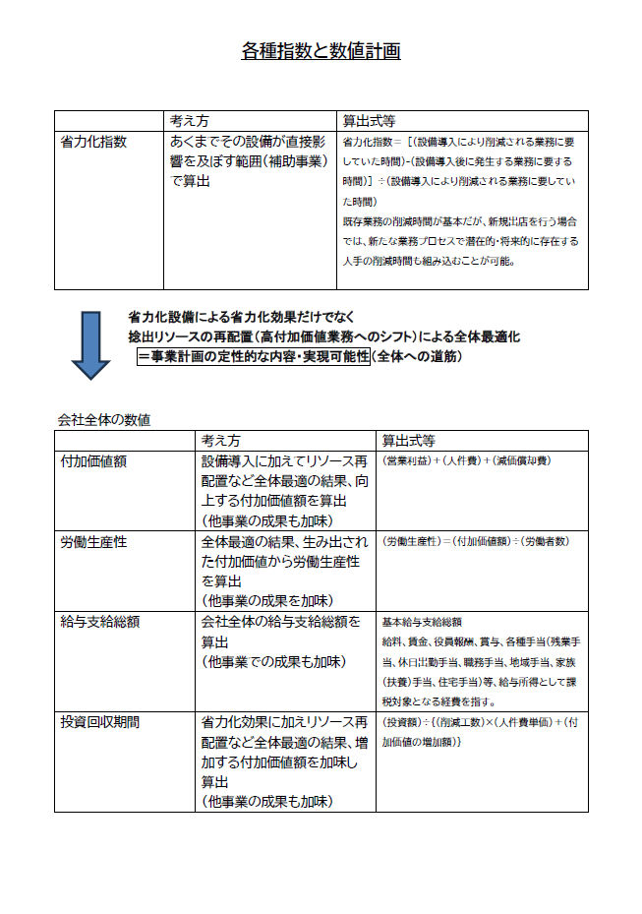
 | 【２】会社全体の事業計画（表）
以下の点をご確認の上、資料を作成してください。
●「会社全体の事業計画」については、申請システムを通して算出された事業計画の目標値を正しい数値として取り扱います。事業計画については申請システム「６－２．事業計画の目標値」の表のキャプチャを以下のスペースに貼りつけたうえで提出してください。
●申請システムに入力する前に、自社の事業計画の数値を算出したい場合は、「【参考書式】事業計画目標値算出シート」をご利用ください。ただし、参考書式に入力した数値は、事業計画書の一部とはみなされず、採否に係る審査の中でも考慮されませんのでご注意ください。

 | 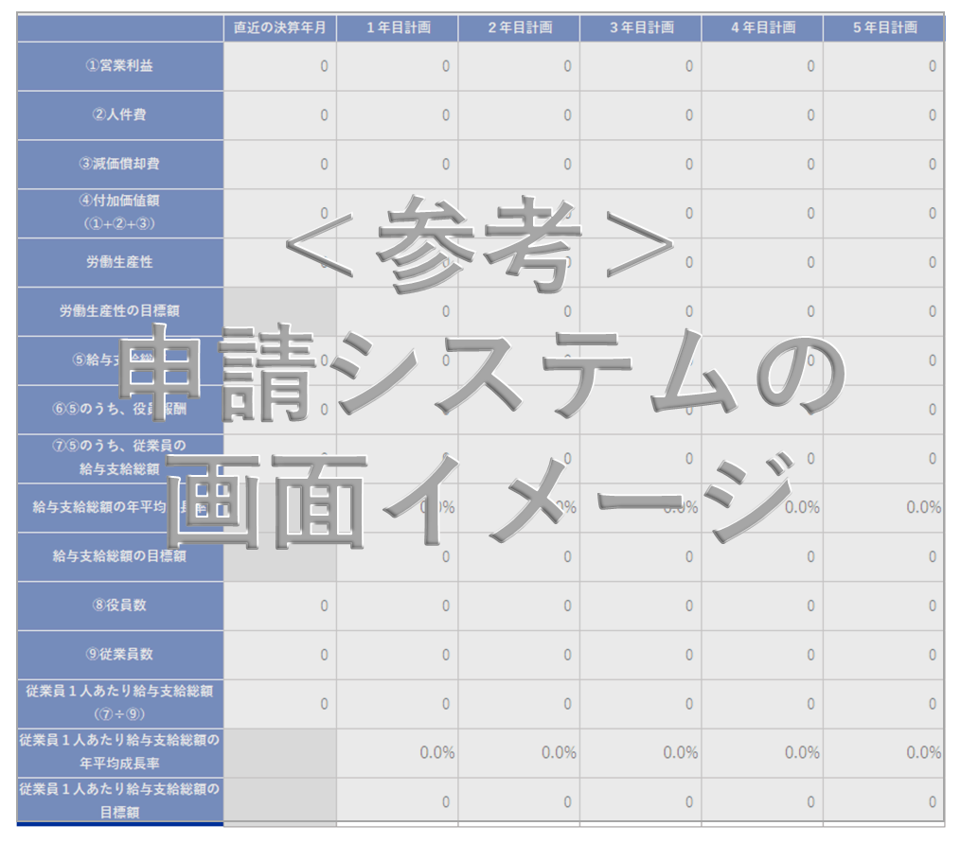

申請システム「６－２．事業計画の目標値」の表の画像を貼りつけてください。

 | 【算定根拠】算定の根拠となる計算式等を記載ください。
 | ①付加価値額
 | 事業計画書（その１・その２）における省力化投資の効果や省力化投資で生まれる経営資源の活用による新たな付加価値の創出に記載した取り組みの結果、上記会社全体の事業計画表の「付加価値額」がその数値で推移する根拠を計算式等を用いて示してください。 例：省力化設備により製造コスト削減が年間▲〇〇円、リソース再活用による新サービス展開で＋〇〇円、基準年度に比べて年間付加価値額の合計は、＋〇〇円となり、２年目以降は、～推移していく予定。

 | ②労働生産性
 | 事業計画書（その１・その２）における省力化投資の効果や省力化投資で生まれる経営資源の活用による新たな付加価値の創出に記載した取り組みの結果、上記会社全体の事業計画表の「労働生産性」がその数値で推移する根拠を計算式等を用いて示してください。

 | ③給与支給総額
 | 事業計画書（その１・その２）における省力化投資の効果や省力化投資で生まれる経営資源の活用による新たな付加価値の創出に記載した取り組みの結果、上記会社全体の事業計画表の「給与支給総額」がその数値で推移する根拠を計算式等を用いて示してください。

 | ④一人当たり給与支給総額
 | 事業計画書（その１・その２）における省力化投資の効果や省力化投資で生まれる経営資源の活用による新たな付加価値の創出に記載した取り組みの結果、上記会社全体の事業計画表の「一人当たり給与支給総額」がその数値で推移する根拠を計算式等を用いて示してください。

 | 【３】投資回収期間
 |  | 年
 | ※「（別紙３）投資回収期間計算シート」より算出。

（別紙３）投資回収期間計算シート
（別紙３）投資回収期間計算シート

投資回収期間 |  | 年

補助対象額以外の要素も含めた
投資総額を入力
当該事業の年間の稼働日数を入力
当該事業に従事する者の時給平均額を入力
付加価値増加額
（事業計画期間最終年度の付加価値額ー基準年度の付加価値額）を入力
例）5年計画の場合、
（５年後の付加価値額－基準年度の付加価値額）
 | 投資総額（円） |  |  | 削減工数(時間) |  | 年間稼働日数（日） |  | 人件費単価（円/時） |  | 増加した付加価値額（円）
 |  | / | （ | 0.0 | × |  | × |  | ＋ |  | ）
 |  |  |  | ※ 省力化計算シートより

 | 【算定根拠】算定の根拠となる計算式等の説明があれば記載してください。
 | 算定の根拠となる計算式等の説明があれば記載してください。 また、上記計算式における増加した付加価値額は企業全体の数値となっていますが、設備投資をした部門や事業で、付加価値額及び投資回収期間を算出できる場合は、ここに記載してください。審査において考慮します。

